DV64E电机综合测试
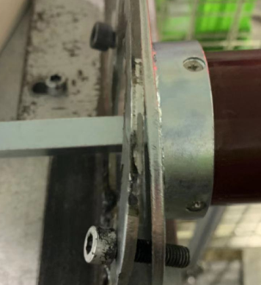
1.电机装入支架
电机装入测试台，电机支架与测试台支架对齐，用2个螺钉固定，另一端也固定好
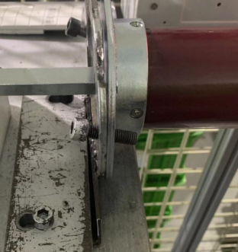
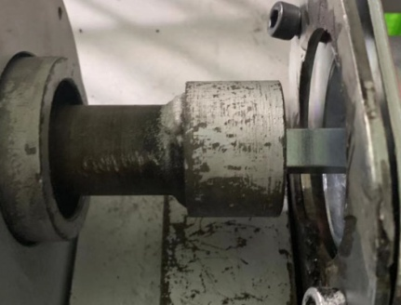
将测试台支架按图示箭头方向滑到顶，测试台转接头与电机输出头配合装入，电机两端输出轴都装到位
2.电机装入测试台
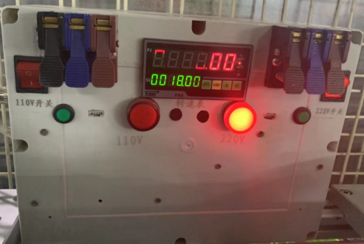
根据电机额定电压调整测试台电压，左边指示灯亮表明为120V电压，右边指示灯亮为230V电压
3.调整测试台电压
DOOYA 作业指导书JS-9-1.568 C/00
适用类型：DV64E电机 | 制程站别：综合测试 | 人数：1 | 标准工时： | 日期：2019/3/6
作业步骤：

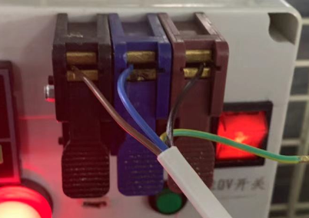
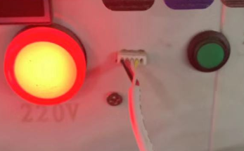
电机霍尔引线接插件插到图示测试盒底座中，电源线引线接入到琴键夹中
黑线（红线）
蓝线（白线）
棕线（黑线）
4.接线
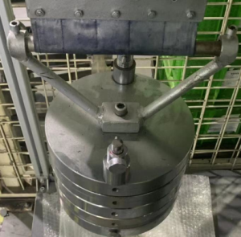
5.测试上行提升力
按发射器上行键，电机带动砝码上行，上行过程中按3次停止键，电机每次运行距离不小于10cm，测试上行提升力OK
★上行不能出现电机拉不动的情况，电机需为连动状态，表明霍尔功能正常
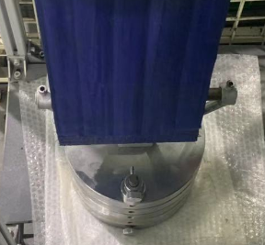
6.测试下行刹车
按发射器下行键，电机带动砝码下行，下行过程中按3次停止键，电机每次运行距离不小于10cm，测试下行刹车OK
★下行不能出现电机刹车打滑的情况，电机需为连动状态，表明霍尔功能正常
★该电机与控制器配套使用，控制器单发，故电机生产部只需测试电机功性能及霍尔线功能，无需进行对码、设行程操作

7.取出电机
按下行键等砝码完全落地后按停止键，断电取下支架，拿出电机

